Sheet2
 | 附件1-金审学院智慧教室桌椅采购报价清单
序号 | 产品名称 | 参考图片 | 技术参数要求 | 数量 | 单位 | 单价（元） | 合价（元）
1 | 三人异形电脑桌（B北205/207/209） | 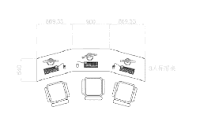 | 规格：≥2700*540*760mm 一、桌面材质与工艺 基材：E0 级环保颗粒板，厚度≥25mm，符合国家环保标准 饰面：三聚氰胺耐磨防火板，哑光白色，防刮、防污、耐高温，易清洁 封边：PVC 软质包边，防撞防磕碰，边缘倒圆角处理，无尖锐棱角 表面工艺：板材切割精度高，拼接缝隙≤1mm，整体平整无明显色差 二、桌腿结构参数 1. 整体结构：整套座位由左端、中段、右段三部分组成（从左至右依次为左端、中段、右段）。 2. 材质：采用加厚冷轧钢管，规格为 30×30mm 方管，壁厚 ≥1.2mm。 3. 表面处理：静电喷塑工艺，白色哑光涂层，具备防锈、耐腐蚀性能。 4. 调节功能：可选配高度调节脚，调节范围 ±30mm，用于适配不同地面平整度。 5. 支撑设计：每个单桌采用单腿独立支撑结构（左端、中段、右段各有一组独立桌腿）。三段拼接后，整体稳定性强（不依赖额外连接件）。 6. 电脑安置箱体（每套座位配置）：安装位置：每套座位的右侧（即右段部分）。单个箱体尺寸：高 ≥ 350mm，宽 ≥ 110mm，深 ≥ 310mm。每套数量：3个箱体为一组。排列方式：该组箱体在右侧区域内，由左端箱体、中段箱体、右段箱体组成（对应整体结构的三段划分，每个箱体分别位于左端、中段、右段位置）。 | 22 | 张
2 | 扶手椅子（B北205/207/209） | 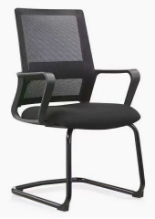 | 1. 面料：采用优质透气网布面料，防磨防污性好；多种颜色可选 2.塑料：采用PP+纤维塑料，抗拉性高， 一次性成型；拉力118KG. 3.座棉：采用高回弹定型海绵，8cm厚度，超软，回弹力以及软硬度达到70度，密度达到45密以上，久坐也不变形，坐感舒适； 2. 4.铁架：采用2.0厚度铁管弯制而成，承重力强，表面防锈处理后喷黑细沙。 | 67 | 张
3 | 六边桌（6张一组）B北101+102+103、B北101+102+103、B北202+204 | 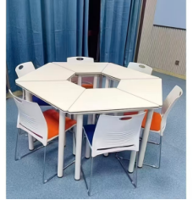 | 规格：≥φ1600mm 一、桌面材质与工艺 基材：E0 级环保颗粒板，厚度≥25mm，符合国家环保标准 饰面：三聚氰胺耐磨防火板，哑光白色，防刮、防污、耐高温，易清洁 封边：PVC 软质包边，防撞防磕碰，边缘倒圆角处理，无尖锐棱角 表面工艺：板材切割精度高，拼接缝隙≤1mm，整体平整无明显色差 二、桌腿结构参数 材质：加厚冷轧钢管，直径≥50mm，壁厚≥1.2mm 表面处理：静电喷塑工艺，白色哑光涂层，防锈耐腐蚀 调节功能：可选配高度调节脚（调节范围 ±30mm），适配不同地面平整度 支撑设计：每桌单腿独立支撑，拼接后整体稳定性强，可单独拆分使用 三、功能与场景特性 灵活拼接：单桌可自由组合成圆形、方形、S 形、C 形等多种形态，适配团体辅导、智慧教室、会议讨论等场景 安全设计：全圆角 ，无突出尖锐部件，降低碰撞风险 耐用性：桌腿承重≥80kg / 单桌，桌面可承受日常教学 / 办公使用强度 可选配置：支持加装静音万向轮、固定卡扣，提升移动便利性与拼接稳定性。 | 28 | 组
4 | 椅子（B北101+102+103、B北101+102+103、B北202+204） | 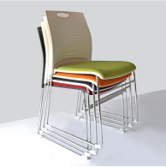 | 一、主体材质与工艺 靠背：全新 PP 环保工程塑料一体成型，带波浪加强筋设计，韧性强、不易断裂；顶部带圆形提手孔，方便搬运和堆叠 座板：高密度冷泡海绵 + 布艺 / 网布软垫，厚度≥40mm，回弹性好，久坐不塌陷；座板包边为 PP 塑料，耐磨防刮 椅架：加厚冷轧钢管，直径≥19mm，壁厚≥1.2mm；表面采用镀铬工艺，光亮防锈，承重性强 脚垫：底部带防滑耐磨塑料脚垫，静音防滑，避免刮伤地面，同时防止椅架滑动 二、性能与场景特性 承重性能：单椅静态承重≥180kg，满足成人日常使用强度 安全设计：无尖锐棱角，焊接点光滑无毛刺，镀铬层无起泡、脱落 收纳便捷：可多把垂直堆叠，堆叠后占地仅单椅 1/3 空间，适合教室、会议室等临时收纳场景 可选配置：支持定制座垫颜色（如橙色、蓝色、绿色等），可搭配写字板、杯架、扶手等配件 环保标准：所有材料符合国家室内家具环保标准，无异味，适合教学、办公场所使用 | 171 | 张
 | 合计 |  |  | 元

 |  | 注：1、报价含产品、人工、运输、保险、安装、调试、质保、税费等一切相关费用的综合报价。

 |  | 供应商名称（公章）：
 |  | 联系方式：
 |  | 日期：

